상품제안서
친환경 초음파 부직포 시장가방 | 상품코드: S25036

 |  |  |  |  |  |  | 02-713-8555 | www.synergygift.co.kr
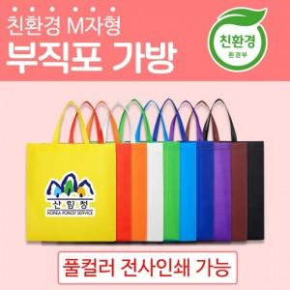

【상세/제작정보】 | <p>* 풀컬러 전사인쇄 가능 *인쇄 사이즈 100x100mm </p><p>* 재생원료를 사용하지않고 100% 신재료로 생산하여 상품 색상이 선명함&nbsp;</p><p>* 친환경 인증 상품</p>

【인쇄/포장옵션】 | 풀칼라 / 포장불가능

【공급단가】 | 수량 | 300~ | 500~ | 1,000~ | 3,000~ | 5,000~
*VAT별도 | 단가 | 670원 | 650원 | 620원 | 600원 | 580원

【상품 URL】 | https://www.synergygift.co.kr:443/src/goods_detail.php?gdno=25036

